Presentación
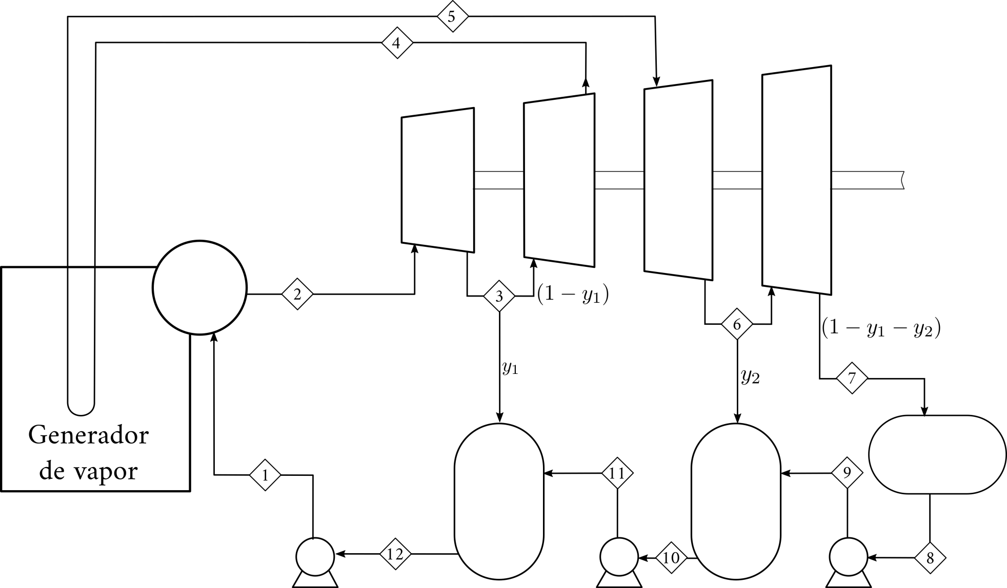
Ciclos de Generación de Potencia en Excel
Introducción Parte I
José Luis López Cervantes y Arturo Gracia Figueroa
Agosto de 2020
Temas:
Nomenclatura
Solución de ecuaciones no lineales

Nomenclatura
Referencias absolutas y relativas

propiedad física
Código de colores

dato o estimado inicial

ecuaciones

Objetivo: Mostrar el uso de referencias relativas (B1) y absolutas ($B$1)

T / K | 300 |  | R / bar l mol-1 K-1 | 0.08314

Errores frecuentes:
 | p / bar | v / l mol-1
 | 0.50
 | 0.75
 | 1.00

Objetivo: Mostrar el uso de paréntesis (Nivel 1)

Lo correcto:
T / K | 300 | R / bar l mol-1 K-1 | 0.08314 | B / l mol-1 | 1.023

 | v / l mol-1 | p / bar
 | 50.00
 | 30.00
 | 20.00

Objetivo: Determinar los valores A, B, C y D con la siguiente información:

$B$40
 | xi | Ai | Bi | Ci | Di
 | 0.30 | 10 | 25 | 36 | 40 | $B40 | 0.30 | 0.30 | 0.30 | 0.30
 | 0.30 | 20 | 23 | 35 | 41 | B$40 | 0.30 | 10.00 | 25.00 | 36.00
 | 0.20 | 30 | 25 | 38 | 42
Fija la columna
Fija el reglón
 | 0.20 | 40 | 24 | 39 | 43

 |  | Ai | Bi | Ci | Di

 |  | A | B | C | D

Operaciones
Operaciones

Objetivo: Mostrar el uso de paréntesis (Nivel 2)

Errores frecuentes:
 | A | B | C
1-butanol | 10.7054 | 3212.429 | -90.411
1-pentanol | 10.12320 | 3076.277 | -106.830
tolueno | 9.3265 | 3056.958 | -55.525

 | T / K | 500.0

Lo correcto:
 |  |  | psi / bar
 |  | 1-butanol |  | EXP(B22-C22/(C28+D22))
 |  | 1-pentanol
 |  | tolueno

Iteraciones
Referencia circular

Objetivo: Utilizar el método iterativo para solucionar ecuaciones no lineales.

Se calcula x

Se estima x

Se estima
x
Se calcula
x
Se resuelve una ecuación
o n ecuaciones
1
2
3
4
5
6
7
8
9
10
11
12
13
 |  | Interación | x estimada | x calculada | Error
 |  | 1 | 1.00
 |  | 2
 |  | 3
 |  | 4
 |  | 5
Para que la solución sea correcta el estimado de x debe ser igual al valor calculado de x
 |  | 6
 |  | 7
 |  | 8
 |  | 9
 |  | 10
 |  | 11
 |  | 12
 |  | 13

 |  |  |  |  |  | x estimada | x calculada
 |  |  |  |  |  | 1.00

Ejercicio: Determine el facto de fricción de Moody con la ecuación de Colebrook. El Reynolds es de 100000 y el factor de rugosidad ε/D es 0.0001.

ecuación 2

e/D | 0.0001 |  | NRe | 100000

Si(Prueba lógica, Acción si es verdadero, Acción si es falso)
 |  |  |  | Bandera | No Iterar
 | finicial | 0.01 |  | finicial | 0.10
 | finicial-1/2 |  |  | finicial-1/2
 | fColebrook-1/2 |  |  | fColebrook-1/2
 | Error |  |  | Error
 | f |  |  | f

Solver
Solver
Ejercicio: Determine la temperatura de saturación (equilibrio liquido-vapor) para el etanol a 2 bar mediante la ecuación de Wagner.

ecuación 1

 | pc / bar | Tc / K | A | B | C | D
etanol | 61.32 | 513.92 | -8.68587 | 1.17831 | -4.8762 | 1.588

Dato
Incógnita
T / K | 300.00
Tr |  |  |  |  |  | Propieada física
t |  |  |  |  |  | Dato o estimado inicial
 |  |  |  |  |  | Ecuaciones
Pis / bar | 2.00
Pis Wagner / bar
Diferencia

SistemaEcuacionesNoLineales
Sistema de ecuaciones no lineales

Ejercicio: Determine el facto de fricción y el número de Reynolds. El factor de rugosidad ε/D es 0.0001.

ecuación 3

2 ecuaciones
2 incógnitas

ecuación 4

Funciones objetivo

función objetivo 1

función objetivo 2

e/D | 0.0001

 |  | f | 0.010 | Función objetivo 1
 |  | NRE | 10000.000 | Función objetivo 2

